添加合约申请
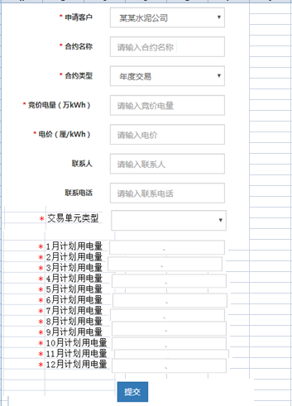

备注： | 去掉“合约类型”字段

